開課作業
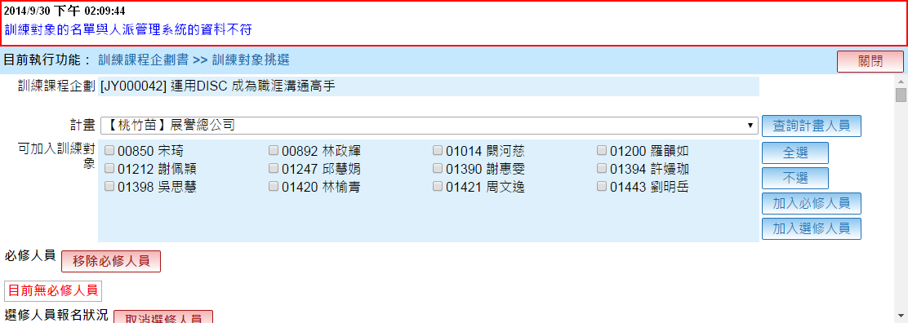
Bug/調整 | No | 項目 | 日期 | 說明 | 回覆 | 結案
調整 | 1 | 課程企劃 | 2014-09-26 | 1.『專案類型』請增加：一般 2.『查詢功能』項目請增加：訓練年度 刪除：1.編號；2.訓練目標；3.教學方法 | 1. 已處理 2. 已處理 | 9/30
 | 2 | 課程企劃- 訓練對象挑選 | 2014-09-26 | 1.欲刪除大量人員資料時，只能單一點選，請協助增加『全選』功能 2.請說明若已完成『訓練對象』挑選後，再返回到『計畫別』刪除或新增的影響為何? | 1. 刪除這一部份，改成由下方的「必修人員」與「選修人員」列表前方增加勾選來取代，表頭的勾選代表全選 2. 沒有影響，已經挑選進來的人不會跟著計畫別刪除而刪除，「計畫別」只影響訓練對象挑選畫面裡面的「計畫」下拉選項 | 9/30
Bug | 3 | 課程企劃- 訓練對象挑選 | 2014-09-30 | 訓練對象與人派管理系統的人員清單不符，人員落差如紅字，請一併確認『新譽』訓練對象是否也有相同問題 | 已處理 10/5

辦訓前置作業
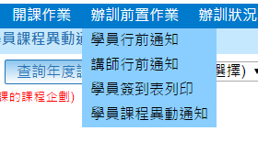
Bug/調整 | No | 項目 | 日期 | 說明 | 回覆 | 結案
調整 | 1 | 講師行前通知 | 2014-09-26 | 項目請新增： 講師備課時間 | 已處理 | 待下次課程時再測
 | 2 | 辦訓前置作業 | 2014-10-01 | 因考量有些通知信函無法等到截止報名才作業，請修改程式： (已截止報名，還未上課的課程企劃)改為" 訓練課程企劃書已簽核完畢，還未結案的課程企劃) | 已處理 10/5

辦訓狀況
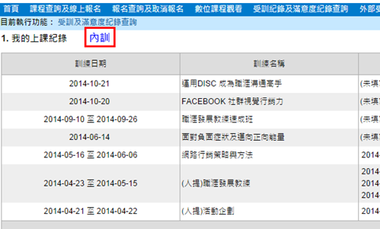
Bug/調整 | No | 項目 | 日期 | 說明 | 回覆 | 結案
調整 | 1 | 學員訓練記錄 | 2014-09-26 | 『查詢功能』請調整：1.訓練年度 2. 計劃別 3.課程名稱 (呈現畫面如下圖) | 2014/9/30 Emma回覆： 預期呈現畫面如下 2014/10/5 Neo 回覆： 目前處理到一半，先更新
調整 | 2 | 學員缺席狀況 | 2014-09-26 | 『查詢功能』請調整：1.訓練年度 2. 專案類型 3.訓練名稱 4.計畫別 (以上查詢功能可複選) 刪除：員工編號 | 2014/9/30 Emma回覆： 1.查詢功能與『訓練課程企劃書』相同(可複選) 2.預期呈現畫面如右 2014/10/5 Neo 回覆： 目前做的是：先由訓練年度、專案類型、訓練名稱查詢出符合的訓練企劃與符合的計畫別，然後勾選想要查詢的訓練企劃與計畫別進行查詢 因為你說的「可複選」意義不明確，只能先這樣做。如不是想要的樣子，請把查詢畫面畫給我看。謝謝！

